Página1
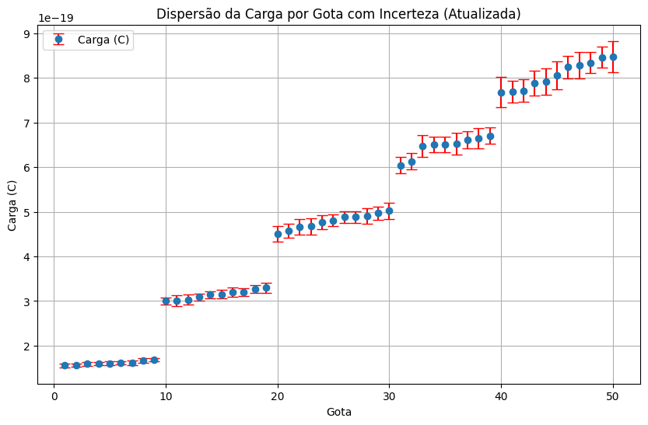
Gota | Velocidade Queda | Velocidade Subida | Carga (C) | Incerteza da Carga (C)
1 | 0.000026178821822 | 0.000045791300233 | 1.513E-19 | 5.570E-21 | 0.000E+00
2 | 0.000033306569678 | 0.000029520224988 | 1.531E-19 | 5.574E-21
3 | 0.000034661386795 | 0.000027009707450 | 1.540E-19 | 4.018E-21
4 | 0.000024183215737 | 0.000055710871100 | 1.598E-19 | 5.232E-21
5 | 0.000047034227327 | 0.000007674492935 | 1.639E-19 | 4.475E-21
6 | 0.000034104269955 | 0.000087762669165 | 3.012E-19 | 1.279E-20
7 | 0.000020845233190 | 0.000147356518791 | 3.064E-19 | 1.280E-20
8 | 0.000044138651228 | 0.000063241557223 | 3.098E-19 | 1.176E-20
9 | 0.000039998823663 | 0.000074003734188 | 3.102E-19 | 9.731E-21
10 | 0.000043808141107 | 0.000064392972904 | 3.108E-19 | 9.966E-21
11 | 0.000028168506473 | 0.000115924648160 | 3.169E-19 | 1.001E-20
12 | 0.000026540849530 | 0.000122959129796 | 3.169E-19 | 1.113E-20
13 | 0.000024683915539 | 0.000134165491207 | 3.219E-19 | 1.286E-20
14 | 0.000049787537518 | 0.000055295293167 | 3.255E-19 | 9.542E-21
15 | 0.000023669743669 | 0.000145406178995 | 3.337E-19 | 1.334E-20
16 | 0.000025007545376 | 0.000139298154913 | 3.356E-19 | 1.373E-20
17 | 0.000040924469512 | 0.000081502001808 | 3.377E-19 | 1.336E-20
18 | 0.000022708586692 | 0.000212685263152 | 4.526E-19 | 1.675E-20
19 | 0.000027233750423 | 0.000183189475715 | 4.532E-19 | 2.096E-20
20 | 0.000032782267252 | 0.000155820447952 | 4.552E-19 | 1.685E-20
21 | 0.000038236266796 | 0.000134316033661 | 4.570E-19 | 2.067E-20
22 | 0.000026664472651 | 0.000190472241028 | 4.616E-19 | 2.163E-20
23 | 0.000025800955811 | 0.000203953566146 | 4.786E-19 | 2.091E-20
24 | 0.000049562252261 | 0.000108377032402 | 4.880E-19 | 1.750E-20
25 | 0.000029170826006 | 0.000188560227863 | 4.893E-19 | 1.811E-20
26 | 0.000045713762382 | 0.000121869630431 | 4.937E-19 | 1.936E-20
27 | 0.000028298290773 | 0.000197885618790 | 4.988E-19 | 2.424E-20
28 | 0.000030475838970 | 0.000187784946126 | 5.038E-19 | 2.369E-20
29 | 0.000045695335943 | 0.000126841946426 | 5.082E-19 | 2.103E-20
30 | 0.000048912687420 | 0.000149350022095 | 6.079E-19 | 2.038E-20
31 | 0.000038914897914 | 0.000188893617262 | 6.097E-19 | 2.151E-20
32 | 0.000026499742578 | 0.000261561926093 | 6.100E-19 | 2.887E-20
33 | 0.000022983922541 | 0.000293226349468 | 6.127E-19 | 2.442E-20
34 | 0.000020106670280 | 0.000325480572139 | 6.152E-19 | 2.304E-20
35 | 0.000027509122970 | 0.000257861509664 | 6.185E-19 | 2.792E-20
36 | 0.000047714326639 | 0.000166424849021 | 6.470E-19 | 2.314E-20
37 | 0.000025805542466 | 0.000287020252135 | 6.517E-19 | 2.760E-20
38 | 0.000026803859366 | 0.000281062106650 | 6.566E-19 | 2.868E-20
39 | 0.000042883597531 | 0.000191329348697 | 6.643E-19 | 2.706E-20
40 | 0.000034353816666 | 0.000233855617828 | 6.659E-19 | 2.803E-20
41 | 0.000035207132472 | 0.000229330754059 | 6.666E-19 | 2.295E-20
42 | 0.000025586024629 | 0.000296534133662 | 6.675E-19 | 2.011E-20
43 | 0.000041334254546 | 0.000229151359250 | 7.506E-19 | 3.192E-20
44 | 0.000040930783114 | 0.000238837908194 | 7.718E-19 | 2.739E-20
45 | 0.000046641626199 | 0.000214193012119 | 7.776E-19 | 3.586E-20
46 | 0.000034306517563 | 0.000286305230045 | 7.954E-19 | 2.690E-20
47 | 0.000040099281512 | 0.000256496339010 | 8.082E-19 | 2.663E-20
48 | 0.000041006797531 | 0.000252092054757 | 8.095E-19 | 2.850E-20
49 | 0.000041273032354 | 0.000264641384489 | 8.481E-19 | 2.999E-20
50 | 0.000049993789624 | 0.000223358403935 | 8.489E-19 | 3.323E-20

